상품제안서
고급형 절취선 메모패드 (은박인쇄) | 상품코드: F26369

 |  |  |  |  |  |  | 02-412-0044 | www.easy1.co.kr
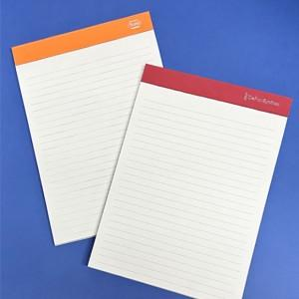

【상세/제작정보】 | 인박인쇄 내지인쇄추가(먹1도)

【인쇄/포장옵션】 | / OPP(비닐)

【공급단가】 | 수량 | 1,000~ | 2,000~ | 3,000~ | 5,000~ | 10,000~
*VAT별도 | 단가 | 4,370원 | 4,300원 | 4,200원 | 4,090원 | 4,020원

【상품 URL】 | https://dev.easy1.co.kr:443/src/goods_detail.php?gdno=26369

